Brute
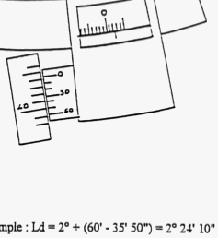
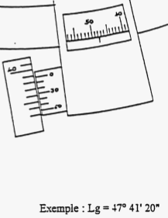
Date UT
Heure observation UT: Ho |  |  |  |  |  |  |  |  |  |  |  | Montre UT |  |  |  |  |  |  | Erreur montre |  |  |  |  |  | Chrono
 |  |  |  | h |  | : | mn | : | s |  |  | h | : | mn | : | s |  |  | h | : | mn | : | s |  | h | : | mn | : | s
 |  |  |  |  |  | : |  | : |  | Ü |  |  | : |  | : |  | ± |  |  | : |  | : |  | + |  | : |  | :

 |  |  |  |  |  |  |  |  |  |  |  |  | Astuce:
 |  |  |  |  | Attention à l'angle negatif |  |  |  |  |  |  |  |  |  | Se dire que le 0 c'est +10°, ici E = 7° (limbe) + 35' (tambour) + 50" (vernier) = 7°35'50"
 |  |  |  |  |  |  |  |  |  |  |  |  |  |  | Puis -(10° - valeur lue) = -(10°-7°35'50") = -(9°59'60" - 7°35'50") = -2°24'10"
Sextant
collimation : E |  |  |  | + |  | . |  |  |  |  |  |  | + |  | ° |  | ' |  | "
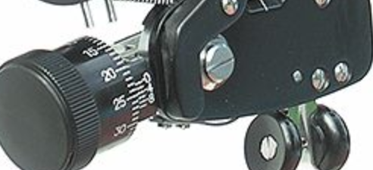
 |  |  |  | - |  |  |  |  |  |  |  |  | -
hauteur Œil: Hoeil |  |  |  | m

Position estimée
Latitude: Le |  |  |  | + |  | . |  |  |  |  |  |  | N |  | ° |  | ' |  | "
 |  |  |  | - |  |  |  |  |  |  |  |  | S
Longitude: Ge |  |  |  | + |  | . |  |  |  |  |  |  | E |  | ° |  | ' |  | "
 |  |  |  | - |  |  |  |  |  |  |  |  | W

Observation Hauteur instrumentale: Hi |  |  |  | Astre |  |  |  |  |  |  |  | (sextan) Hi |  |  |  |  |  |  |  |  |  |  |  | Hi
 |  |  |  |  |  |  |  |  |  |  |  | deg | ° | minutes sexagésimales |  |  |  |  |  |  |  |  |  | deg | . | minutes décimales
 |  |  |  |  |  |  |  |  |  |  |  |  | ° |  | ' |  | " |  |  |  |  | Þ |  |  | .
Type de visée |  |  |  |  |  |  |  |  |  |  |  | Bord sup
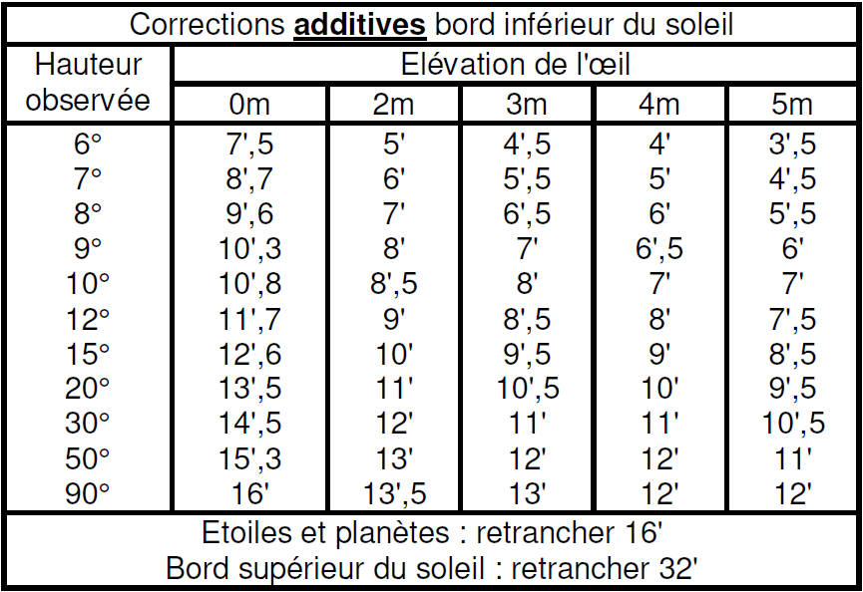
 |  |  |  |  |  |  |  |  |  |  |  | Bord inf
 |  |  |  |  |  |  |  |  |  |  |  | Milieu (etoile)

1. Hauteur observée
 | Par les tables

 |  | Ho = Hi - collimation + Table - SD

 |  | Ho |  |  |  |  | Hi |  |  |  | E |  |  |  | Correction |  |  |  |  | SD
 |  |  |  |  | = |  |  |  |  | - |  |  |  | + |  |  |  |  | -

 | Par le calcul
 |  |  | Dip
$$0.0293 \sqrt{H_{oeil}}$$
$$0.0293 \sqrt{H_{oeil}}$$

 |  | Ha |  |  |  |  | Hi |  |  |  | E |  |  |  | Dip
 |  |  |  |  | = |  |  |  |  | - |  |  |  | +

 |  |  | Parallaxe |  |  |  |  |  | Ro |  |  |  | f |  |  |  |  | R |  |  |  |  | SD

 |  | Ho |  |  |  |  | Ha |  |  |  | R |  |  |  | Parallaxe |  |  |  |  | SD
 |  |  |  |  | = |  |  |  |  | - |  |  |  | + |  |  |  |  |  | +
 |  |  |  |  |  |  |  |  |  |  |  |  |  |  |  |  |  |  |  | -

1. Declinaison
 | Par heure de passage

 | Par position et vitesse

Avec Formules
Date UT
Heure observation UT: Ho |  |  |  |  |  |  |  |  |  |  |  | Montre UT |  |  |  |  |  |  | Erreur montre |  |  |  |  |  | Chrono
 |  |  |  | h |  | : | mn | : | s |  |  | h | : | mn | : | s |  |  | h | : | mn | : | s |  | h | : | mn | : | s
 |  |  |  |  |  | : |  | : |  | Ü |  |  | : |  | : |  | ± |  |  | : |  | : |  | + |  | : |  | :

 |  |  |  |  |  |  |  |  |  |  |  |  | Astuce:
 |  |  |  |  | Attention à l'angle negatif |  |  |  |  |  |  |  |  |  | Se dire que le 0 c'est +10°, ici E = 7° (limbe) + 35' (tambour) + 50" (vernier) = 7°35'50"
 |  |  |  |  |  |  |  |  |  |  |  |  |  |  | Puis -(10° - valeur lue) = -(10°-7°35'50") = -(9°59'60" - 7°35'50") = -2°24'10"
Sextant
collimation : E |  |  |  | + | 0 | . | 10 |  |  |  |  |  | + |  | ° |  | ' |  | " |  |  |  |  |  |  |  |  |  |  | 0
 |  |  |  | - |  |  |  |  |  |  |  |  | - |  |  |  |  |  |  |  |  |  |  |  |  |  |  |  |  | 10
hauteur Œil: Hoeil |  |  |  | m

Position estimée
Latitude: Le |  |  |  | + |  | . |  |  |  |  |  |  | N |  | ° |  | ' |  | "
 |  |  |  | - |  |  |  |  |  |  |  |  | S
Longitude: Ge |  |  |  | + |  | . |  |  |  |  |  |  | E |  | ° |  | ' |  | "
 |  |  |  | - |  |  |  |  |  |  |  |  | W

Observation Hauteur instrumentale: Hi |  |  |  | Astre |  |  |  |  |  |  |  | (sextan) Hi |  |  |  |  |  |  |  |  |  |  |  | Hi
 |  |  |  |  |  |  |  |  |  |  |  | deg | ° | minutes sexagésimales |  |  |  |  |  |  |  |  |  | deg | . | minutes décimales
 |  |  |  |  |  |  |  |  |  |  |  |  | ° |  | ' |  | " |  |  |  |  | Þ |  |  | .
Type de visée |  |  |  |  |  |  |  |  |  |  |  | Bord sup
 |  |  |  |  |  |  |  |  |  |  |  | Bord inf
 |  |  |  |  |  |  |  |  |  |  |  | Milieu (etoile)

1. Hauteur observée
 | Par les tables

 |  | Ho = Hi - collimation + Table - SD

 |  | Ho |  |  |  |  | Hi |  |  |  | E |  |  |  | Correction |  |  |  |  | SD
 |  |  |  |  | = |  |  |  |  | - |  |  |  | + |  |  |  |  | -

$$0.0293 \sqrt{H_{oeil}}$$
 | Par le calcul
 |  |  | Dip
 |  |  | #VALUE!

 |  | Ha |  |  |  |  | Hi |  |  |  | E |  |  |  | Dip
 |  |  |  |  | = |  |  |  |  | - |  |  |  | +

 |  |  | Parallaxe |  |  |  |  |  | Ro |  |  |  | f |  |  |  |  | R |  |  |  |  | SD

 |  | Ho |  |  |  |  | Ha |  |  |  | R |  |  |  | Parallaxe |  |  |  |  | SD
 |  |  |  |  | = |  |  |  |  | - |  |  |  | + |  |  |  |  |  | +
 |  |  |  |  |  |  |  |  |  |  |  |  |  |  |  |  |  |  |  | -

